Hoja3


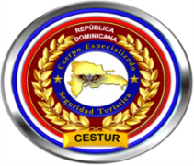



 | Ministerio de Interior y Policía
 | Direccion Central de Policia de Turismo
 | RELACION DE INGRESOS Y EGRESOS
 | 31 DE JULIO DEL 2022

Nombre de Cuenta: DIRECCION GENERAL POLICIA DE TURISMO |  |  |  | No. de Cuenta: 010-241702-4
No. | Fecha | No. de CK Deposito. | Concepto | Debito | Credito | Balance
1 | 2022-07-01 |  | Balance inicial al 01/07/2022 |  |  | 180,243.56
2 | 2022-07-22 | 32410 | Ck propio pagado por camara | 11,300.00 |  | 168,943.56
3 | 2022-07-29 |  | Comisiones | 191.95 |  | 168,751.61
 |  |  | TOTALES EN RD$:::: | 11,491.95 | - | 168,751.61

Licda. Milquella Medina Sanchez |  |  |  | Lic. Johnny Trinidad Benitez
Sub-Directora de Contabilidad, POLITUR |  |  |  | Director Financiero, POLITUR

